Spécimen Gaz de Bordeaux
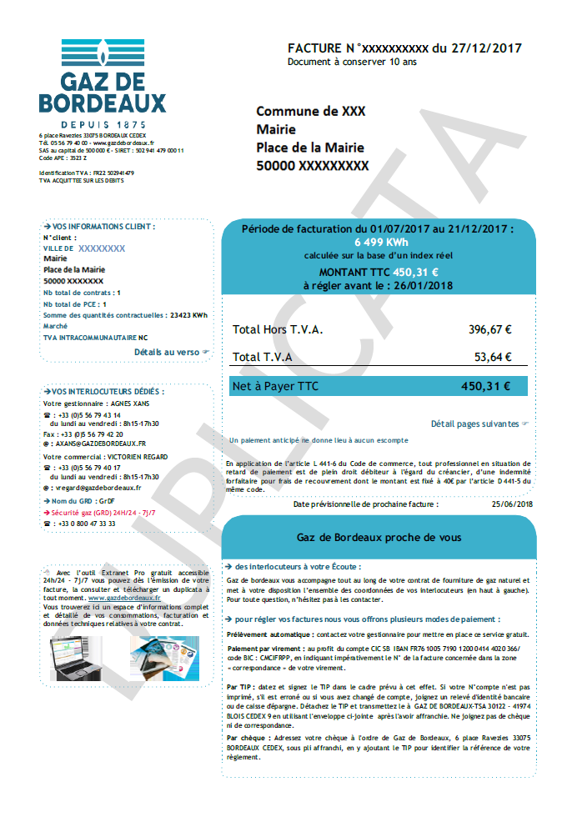
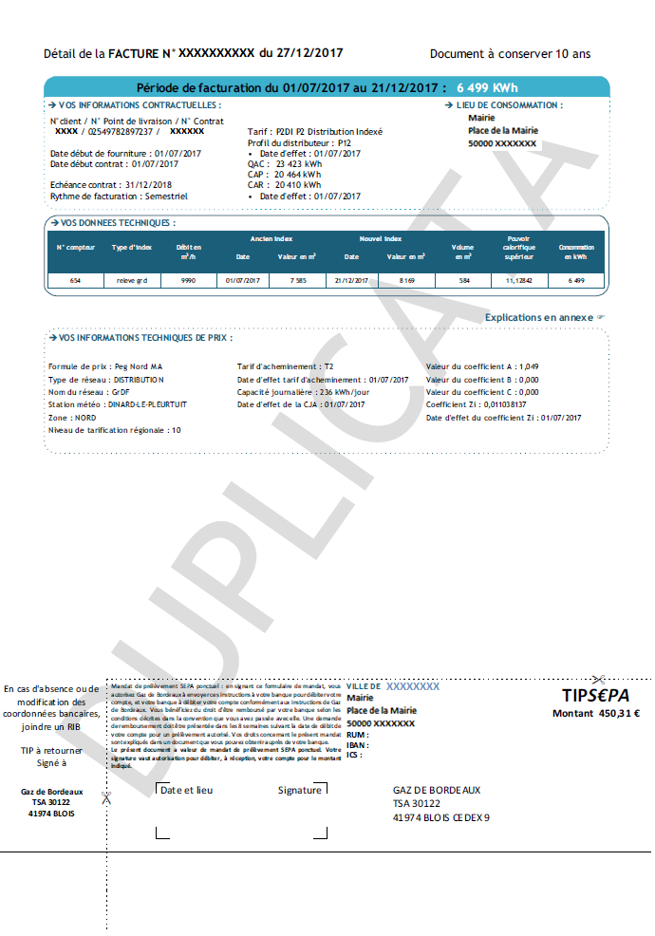
Nom du fournisseur

5
Numéro de Point de Comptage et d’Estimation (PCE)

2
3
Profil de consommation

6
4
Consommation Annuelle de Référence (CAR)

Adresse du site
Date de fin de contrat
1

Spécimen Engie
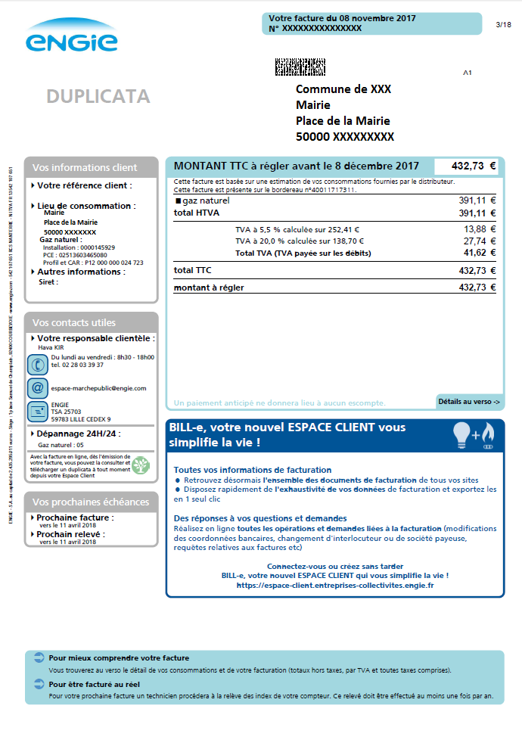
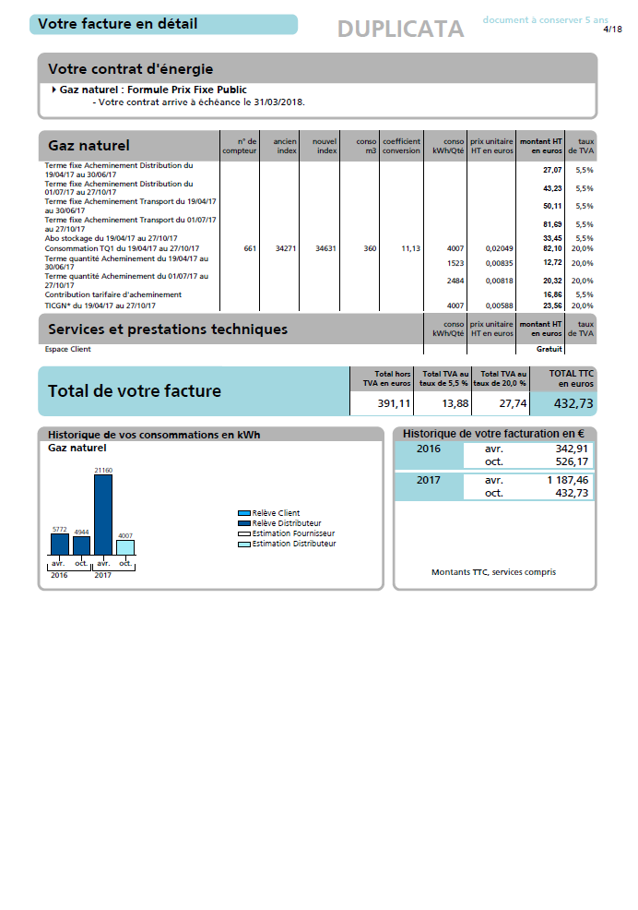
5

Nom du fournisseur

6
Date de fin de contrat

Adresse du site
Numéro de Point de Comptage et d’Estimation (PCE)
1
2

3
Profil de consommation
Consommation Annuelle de Référence (CAR)
4

